Sheet1
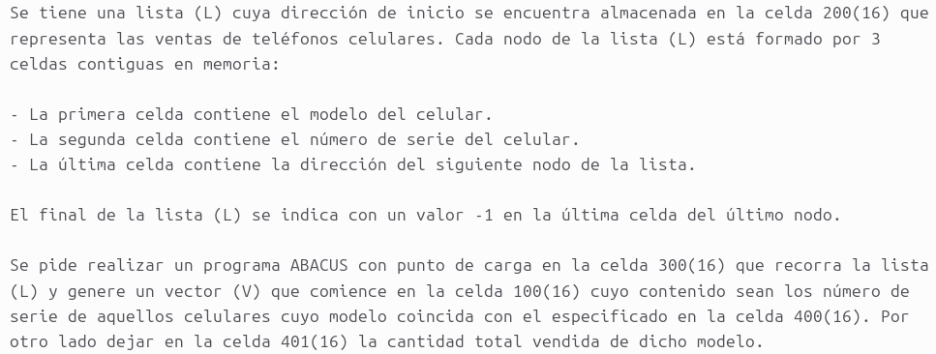
 |  |  | DIR | CONT | COM
 |  |  | 300 | 1200
 |  |  | 301 | 3202 | cargo modelo
 |  |  | 302 | 2303
 |  |  | 303 | CCCC
 |  |  | 304 | 4000 | comparo con el modelo especificado
 |  |  | 305 | 3201
 |  |  | 306 | 3400
 |  |  | 307 | 730E | si es el modelo buscado, bifurco
 |  |  | 308 | 1200 | Voy a la celda donde esta la direc del siguiente nodo
 |  |  | 309 | 3201
 |  |  | 30A | 3201
 |  |  | 30B | 2200
 |  |  | 30C | 931D | si es -1, termina el programa
 |  |  | 30D | 0000
DIR | CONT | COM | 30E | 7300
100 |  | inicio del vector | 30F | 1200 | Cargo la sig celda, que es el n de serie y lo almaceno
. . . |  |  | 310 | 3201
200 |  | inicio de la lista | 311 | 3202
201 | 0001 | aux 1 | 312 | 2312
202 | 1000 | aux carga | 313 | CCCC
. . . |  |  | 314 | 2100
400 |  | modelo especificado | 315 | 1100 | avanzo el vector
401 |  | cantidad de ese modelo | 316 | 3201
 |  |  | 317 | 2100
 |  |  | 318 | 1401 | Agrego al contador
 |  |  | 319 | 3201
 |  |  | 31A | 2401
 |  |  | 31B | 0000
 |  |  | 31C | 7308
 |  |  | 31D | FFFF

